シーケンス図
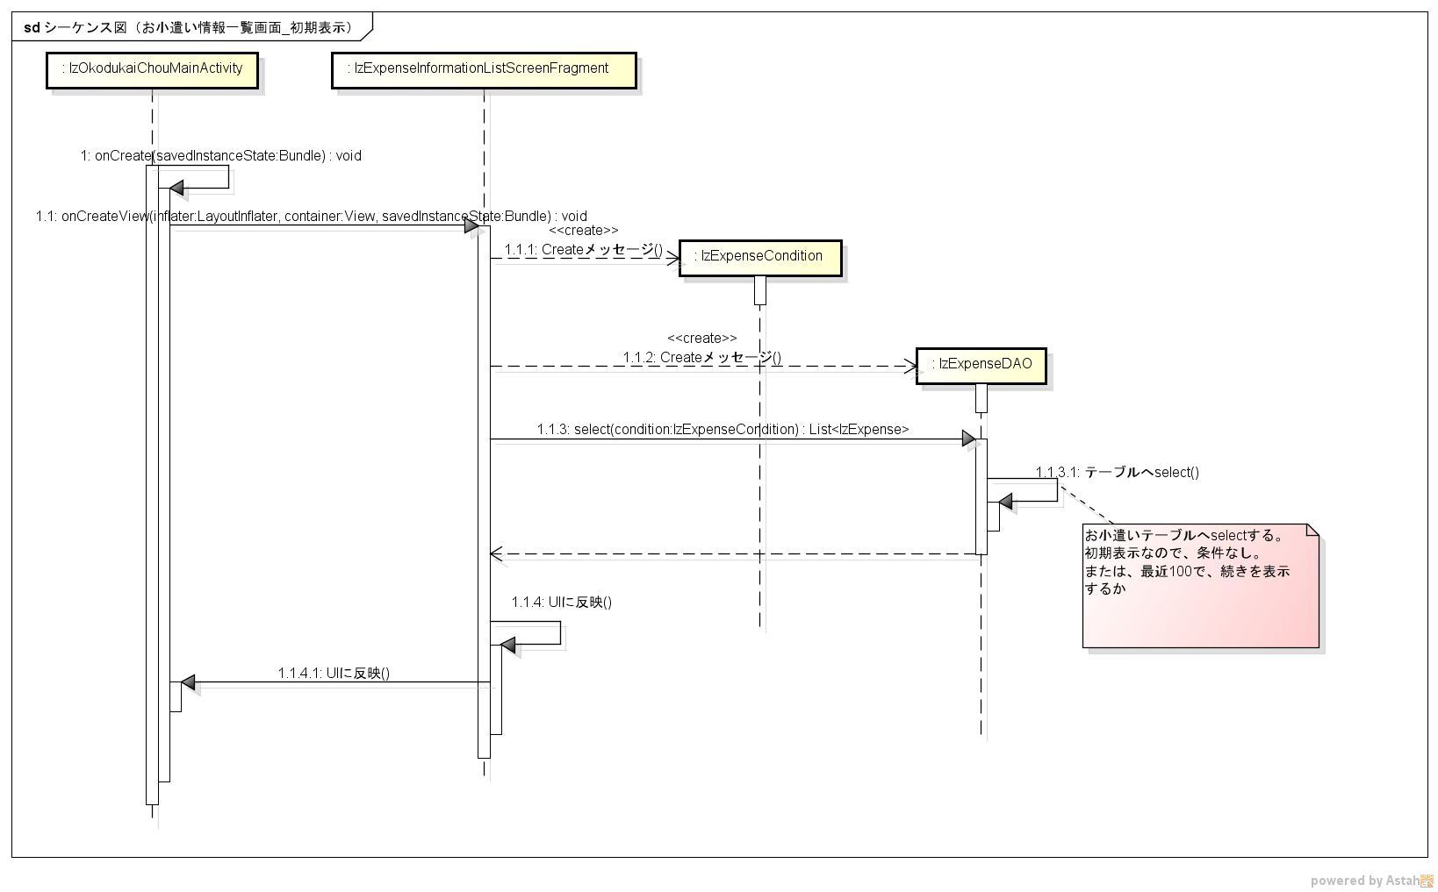
シーケンス図 | シーケンス名 | お小遣い情報一覧画面_初期表示

